상품제안서
텀스 슈슈 핸들 스텐머그 470ml | 상품코드: F17855

 |  |  |  |  |  |  | 02-412-0044 | www.easy1.co.kr
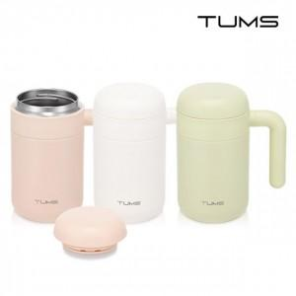

【상세/제작정보】 | <p><span style="font-size: 12pt;"><b>** 배송비- 한박스 25개 / 4500원별도</b></span></p>

【인쇄/포장옵션】 | 실크, 레이저, DTF / 포장지포장

【공급단가】 | 수량 | 100~ | 300~ | 500~ | 1,000~ | 3,000~
*VAT별도 | 단가 | 16,200원 | 15,500원 | 15,200원 | 15,000원 | 14,800원

【상품 URL】 | https://easy1.co.kr:443/src/goods_detail.php?gdno=17855

